Repo
Usuario | Cel # | Equipo | Costo | SIM | VALOR | Reposicion
John Montoya Caña | 3103739333 | iPhone 11 64GB | 3,591,520 |  | 3,591,520 | 3,591,520 | 4689410
Alexandra Moron | 3105722418 | Motorola G7 Power Azul | 569,900 | 2,380 | 567,520 | 567,520 | 1795760
Jose Berdugo | 3106112800 | MOT MOTO E6 PLUS GR | 479,900 | 2,380 | 477,520 | 477,520 | 3591520
Control de Vertimiento -ArcGis | 3107300906 | MOT MOTO E6 PLUS GR | 479,900 | 2,380 | 477,520 | 477,520 | 1797560
Camel 024 | 3107314544 | MOT MOTO E6 PLUS GR | 479,900 | 2,380 | 477,520 | 477,520 | 567520
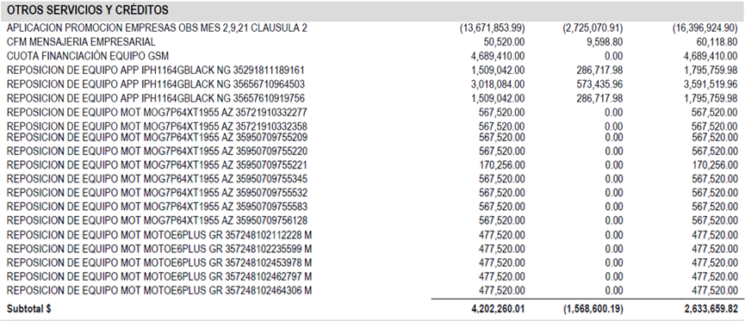
Camel 749 | 3107318806 | MOT MOTO E6 PLUS GR | 479,900 | 2,380 | 477,520 | 477,520 | 567520
Camel 011 | 3107318825 | MOT MOTO E6 PLUS GR | 479,900 | 2,380 | 477,520 | 477,520 | 567520
Camel 939 | 3107318838 | MOT MOTO E6 PLUS GR | 479,900 | 2,380 | 477,520 | 479,900 | 567520
Camel 497 | 3107324398 | MOT MOTO E6 PLUS GR | 479,900 | 2,380 | 477,520 | 479,900 | 170256
Diana Beltran | 3107328775 | MOT MOTO E6 PLUS GR | 479,900 | 2,380 | 477,520 | 479,900 | 567520
Lourdes Marrugo | 3122672732 | Motorola G7 Power Azul | 569,900 | 2,380 | 567,520 | 567,520 | 567520
Marina Barreto | 3146825504 | MOT MOTO E6 PLUS GR | 479,900 | 2,380 | 477,520 | 479,900 | 567520
Jairo Mesa | 3147400454 | MOT MOTO E6 PLUS GR | 479,900 | 2,380 | 477,520 | 479,900 | 567520
Gaston Cano | 3156234590 | Motorola G7 Power Azul | 569,900 | 2,380 | 567,520 | 567,520 | 477520
Juan Espinosa | 3157342138 | iPhone 11 64GB | 3,591,520 |  | 3,591,520 | 1,795,760 | 477520
Roger Ramos | 3157757192 | Motorola G7 Power Azul | 569,900 | 2,380 | 567,520 | 567,520 | 477520
Fernando Alcaraz | 3174351391 | iPhone 11 64GB | 3,591,520 |  | 3,591,520 | 1,795,760 | 477520
Marilyn Garcia | 3205712170 | Motorola G7 Power Azul | 569,900 | 2,380 | 567,520 | 567,520 | 477520
Oscar Orozco | 3205974671 | MOT MOTO E6 PLUS GR | 479,900 | 2,380 | 477,520 | 479,900 | 4,689,410
Carlos Florian | 3205974813 | MOT MOTO E6 PLUS GR | 479,900 | 2,380 | 477,520 | 479,900
Kelly Diaz | 3207098100 | Motorola G7 Power Azul | 569,900 | 2,380 | 567,520 | 567,520
Emanuel Suarez - ArGis | 3208079277 | MOT MOTO E6 PLUS GR | 479,900 | 2,380 | 477,520 | 332,527
Operador Planta - Filtros | 3215662566 | MOT MOTO E6 PLUS GR | 479,900 | 2,380 | 477,520 | 332,527
Mauricio Torrijos | 3216999610 | Motorola G7 Power Azul | 569,900 | 2,380 | 567,520 | 567,520
Ruben Orozco | 3218133087 | Motorola G7 Power Azul | 569,900 | 2,380 | 567,520 | 567,520
Antonio Simancas | 3218148550 | MOT MOTO E6 PLUS GR | 479,900 | 2,380 | 477,520 | 332,528
Andy Torres | 3218148558 | MOT MOTO E6 PLUS GR | 479,900 | 2,380 | 477,520 | 332,528
REMPLAZO JORGE MARIO | 3226768365 | Motorola G7 Power Azul | 569,900 | 2,380 | 567,520 | 170,256
 |  |  |  |  |  | 18,970,466

 |  |  | $ 477,520 | 100
 |  |  | $ 332,528 | 69.636455018

